Оставшиеся проблемы
1. | В выгруженных данных информация по 3-му уровню отсутствует, в ройстате источник называется "Неизвестно".
 | 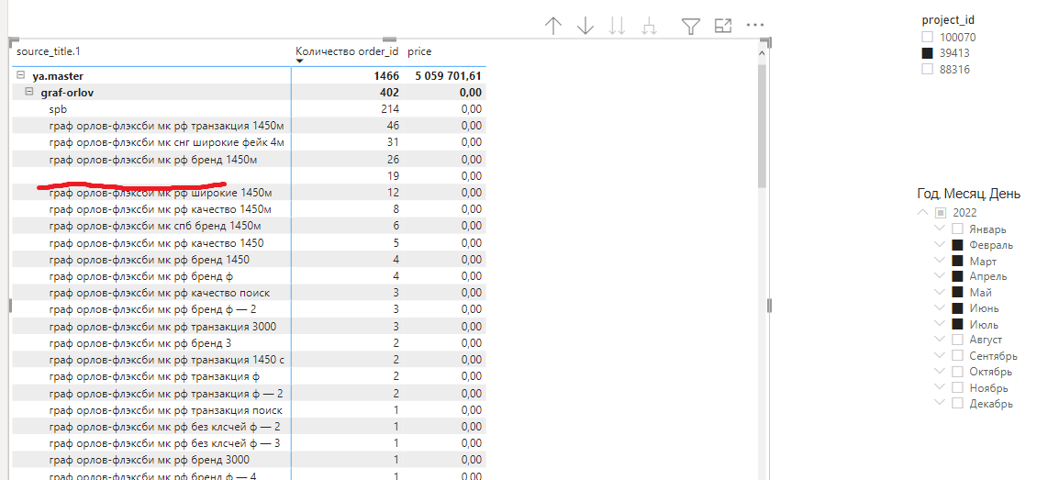 | 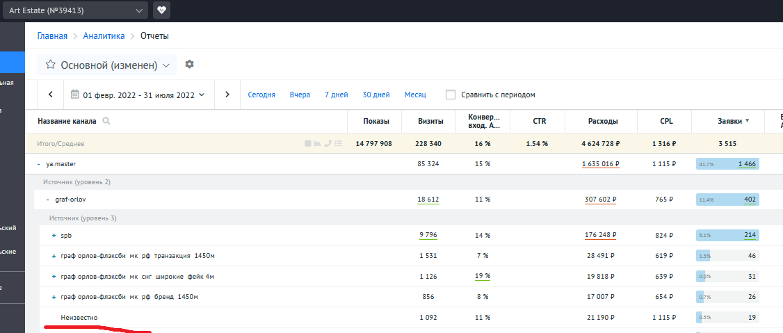

2. | В выгруженны данных Названия каналов задвоились. Видимых отличий нет. Возможно, разделение по словам происходит разным типом пробелов.
 | 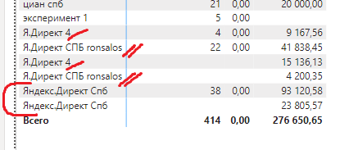

3. | Названия каналов выгружаются под старым названием, а ройстат названия заменяет и показывает данные под новым названием.
 | 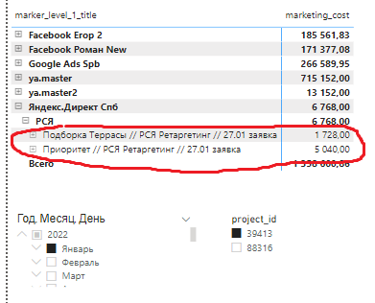 | 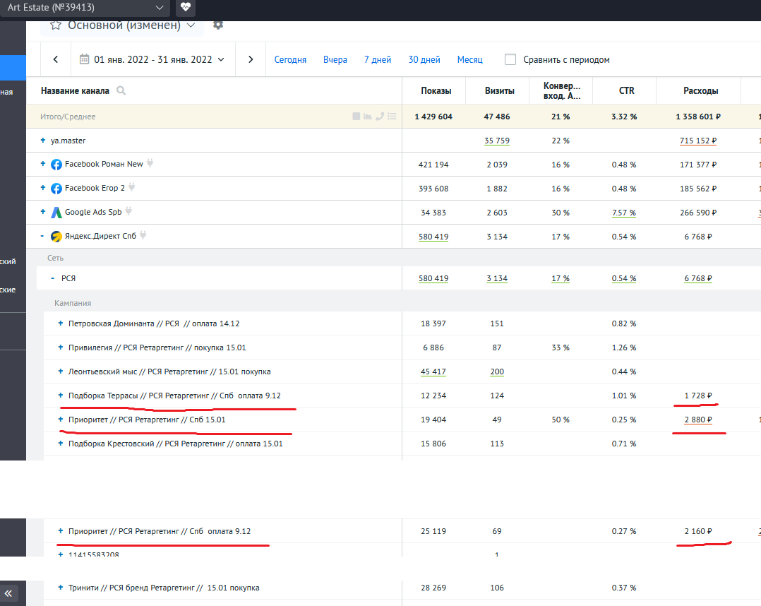 | 